30
Cuadro 30. MADERA OTORGADA PARA EL APROVECHAMIENTO FORESTAL Y MADERA MOVILIZADA EN LA REPÚBLICA,
SEGÚN ESPECIE: AÑOS 2014-18

Especie | Madera para aprovechamiento forestal (en m3) |  |  |  |  | Madera movilizada (en m3)
 | 2014 | 2015 | 2016 | 2017 | 2018 (P) | 2014 | 2015 | 2016 | 2017 | 2018 (P)

TOTAL | 77,814.6 | 84,711.2 | 103,629.4 | 176,621.9 | 115,179.7 | 105,995.8 | 119,306.7 | 103,099.2 | 120,923.8 | 130,858.8
Almendro | - | - | - | 7,813.0 | - | - | 3,401.9 | 2,642.9 | 9,449.8 | 10,068.2
Amargo amargo | - | - | - | - | - | - | - | - | - | 3,003.9
Bálsamo | 4,844.3 | 4,900.5 | - | - | - | 16,099.4 | 18,197.1 | 12,276.8 | 12,915.7 | 16,148.5
Cativo | - | - | - | - | - | - | - | 2,246.9 | - | -
Cedro | - | 2,718.8 | 4,170.2 | 2,213.2 | - | - | - | - | - | -
Cedro amargo | 2,588.5 | - | - | 1,969.3 | 2,949.6 | 2,798.1 | 2,454.8 | - | 3,989.3 | -
Cocobolo | - | - | - | - | - | 3,939.9 | - | - | - | -
Espavé | 3,769.1 | 6,111.0 | 6,013.9 | 7,788.4 | 2,530.6 | 12,582.2 | 16,971.9 | 13,368.0 | 13,765.3 | 8,774.2
Laurel | - | - | 1,317.6 | - | - | - | - | - | - | -
Mango | - | - | - | - | 8,724.2 | - | - | - | - | -
Pino | 7,975.7 | 8,504.2 | 18,842.3 | 19,482.8 | 10,889.1 | 4,618.2 | 3,873.3 | 3,580.9 | 2,234.5 | -
Quira | - | - | - | - | - | 7,894.6 | 2,865.8 | 2,451.8 | 5,176.1 | 7,108.9
Teca | 38,582.2 | 43,432.7 | 57,185.7 | 106,413.6 | 58,008.2 | 44,206.2 | 56,311.1 | 54,407.9 | 57,761.2 | 68,023.2
Sigua | - | - | - | 2,798.4 | - | - | - | - | - | -
Otras | 20,054.8 | 19,044.1 | 16,099.8 | 28,143.3 | 32,078.1 | 13,857.2 | 15,230.8 | 12,124.1 | 15,631.8 | 17,731.9

NOTA: Se refiere a las especies mayormente aprovechadas.
- Cantidad nula o cero.
(P) Cifras preliminares.
Fuente: Dirección de Gestión Integrada de Cuencas Hidrográficas. Ministerio de Ambiente (MIAMBIENTE).

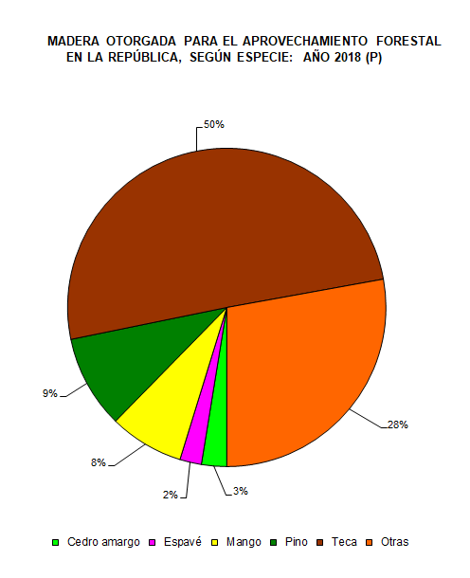
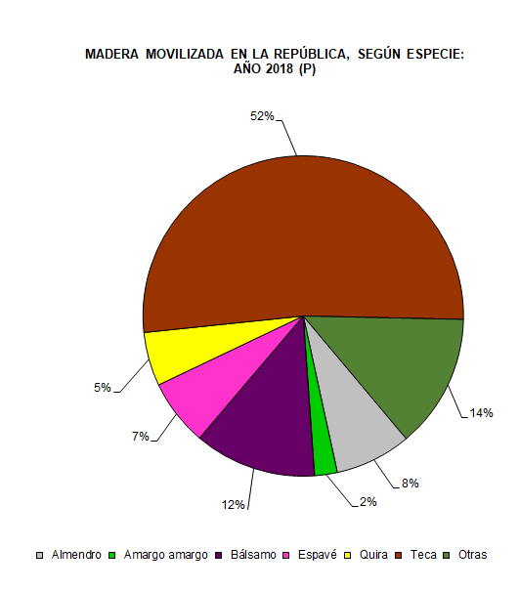

 | Cedro amargo | 2,949.6 |  |  |  | Almendro | 10,068.23
 | Espavé | 2,530.6 |  |  |  | Amargo amargo | 3,003.91
 | Mango | 8,724.2 |  |  |  | Bálsamo | 16,148.46
 | Pino | 10,889.1 |  |  |  | Espavé | 8,774.21
 | Teca | 58,008.2 |  |  |  | Quira | 7,108.93
 | Otras | 32,078.1 |  |  |  | Teca | 68,023.17
 |  |  |  |  |  | Otras | 17,731.84

